Feuil1
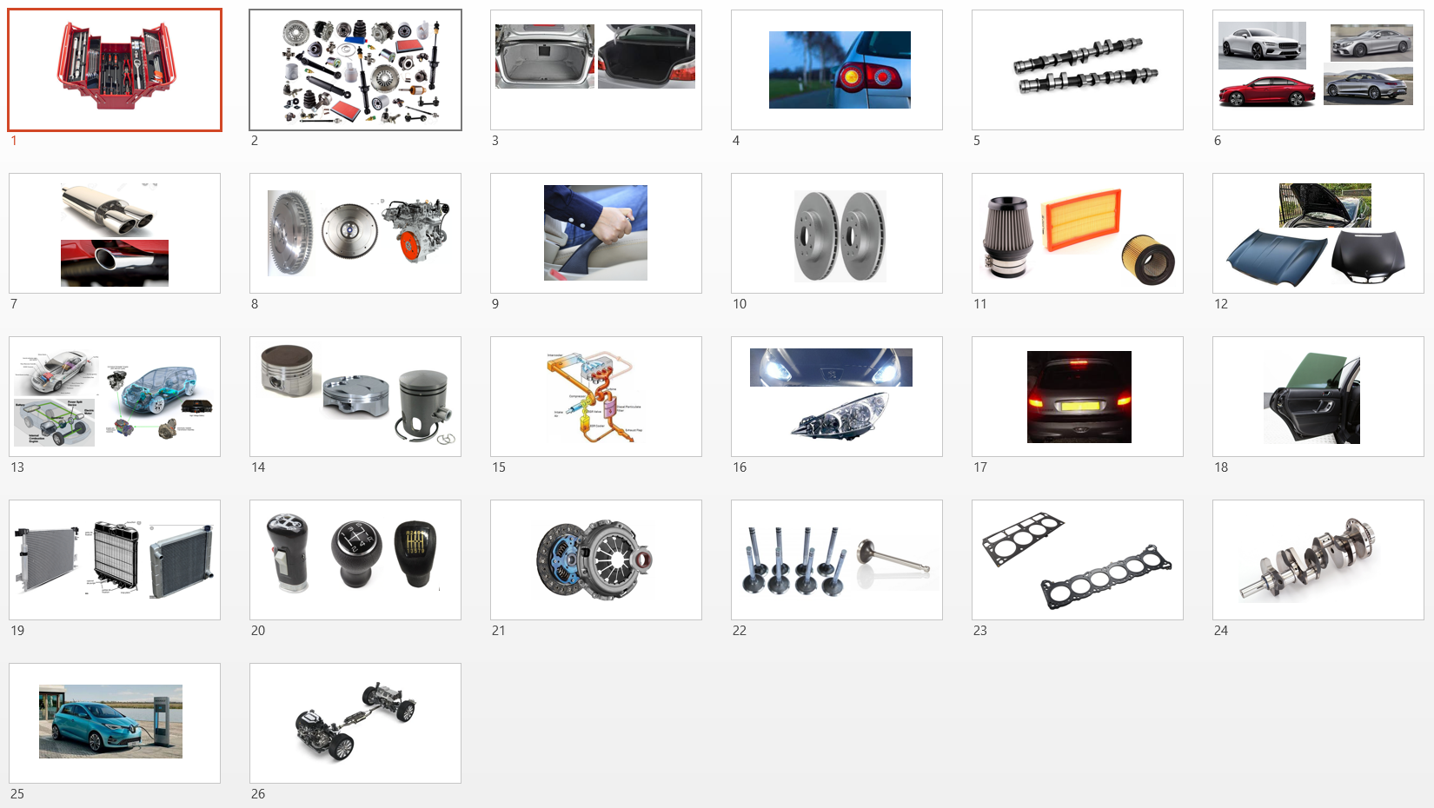
Pour chacune des diapositives du fichier ci-contre, reporter dans les cases jaunes ci-dessous le numéro de la diapositive correspondante. La liste ci-dessous est dans l'ordre alphabétique.
Renommer votre fichier "Vocabulary test 2_votre nom.xlsx" (enregistrer sous) et glissez-le dans le dossier dépôt de l'atelier d'ETLV BTS.
1 | Brake discs
2 | Break lights
3 | Camshaft
4 | Clutch
5 | Coupe
6 | Crankshaft
7 | Doors
8 | Drive train
9 | Electric Car
10 | Exhaust Gaz Recycling
11 | Exhaust pipe
12 | Filters
13 | Flywheel
14 | Gear knob
15 | Handbrake
16 | Head gasket
17 | Headlights
18 | Hood
19 | Hybrid car
20 | Indicators
21 | Radiator
22 | Rods
23 | Spare (parts,wheel,…)
24 | Tool boxes
25 | Trunk
26 | Valve

